Parse
Parse インストール手順書
PHAM
↑＿ここに、Windowsユーザー名を入力してください！ （エクセルのA2は、必ず固定にしてください。）
1 | インストール先のフォルダーを作成する
 | PATH: C:\Users\PHAM\parse301

2 | Parseをダウンロードするhttps://github.com/ParsePlatform/parse-cli/releases/tag/release_3.0.1

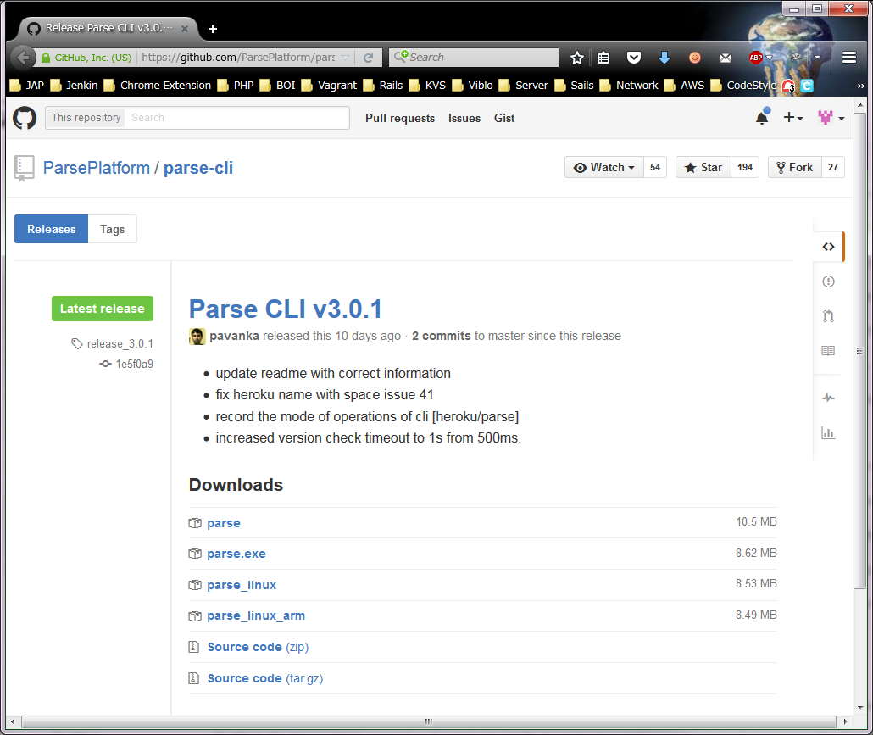

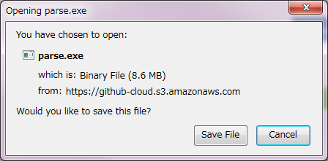

 | 1番で作成したフォルダーの直下に保存する
 | PATH: C:\Users\PHAM\parse301
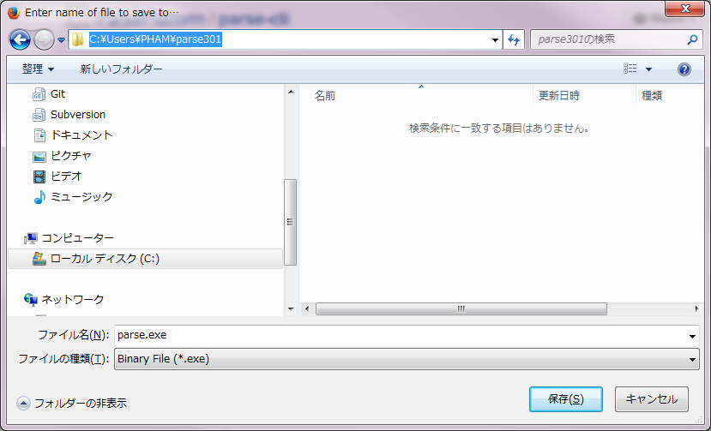

 | ダウンロード後、確認する

